LogBug
Num | Title | Screen | Steps | Exepect Result | Actual Result | Suggest Opinions | Priority | Serveriry | Date | Owner | Version | Status
DE_01 | Lỗi thêm loại sản phẩm nhung không hiển thị được bên danh sách loại sản phẩm |  | B1:Đăng nhập web admin B2: Chọn thêm loại sản phẩm B3: Nhập tên là : "MACBOOK" | B3: Hiển thị thông báo "Tạo mới thành công" và hiển thị loại sản phẩm là "MACBOOK" bên danh sách loại sản phẩm | B3: Hiển thị thông báo "Tạo mới thành công" và nhưng không hiển thị loại sản phẩm là "MACBOOK" bên danh sách loại sản phẩm | Sửa lỗi | HIGH | Critical | 2024-10-21 | Hiếu | ver 1.0 | Close
DE_02 | Trang chủ trống |  | B1:Đăng nhập web admin B2: Vào trang chủ B3: Quan sát | B3: Hiển thị "Hello, Admin" và bảng thống kê | B3: Hiển thị dòng "View Home" | Có thể hiển thị bảng thống kê khách hàng mua hàng trong tháng hoặc năm | LOW | Minor | 2024-10-21 | Hiếu | ver 1.0 | Close
DE_03 | Lỗi không hiển thị danh sách sản phẩm |  | B1:Đăng nhập web admin B2: Chọn thêm sản phẩm B3: Nhập đầy đủ B4: Nhấn "Thêm mới" | B3: Hiển thị thông báo"Thêm thành công" và hiển thị bên danh sách sản phẩm | B3: Hiển thị thông báo"Thêm thành công" nhưng không hiển thị bên danh sách sản phẩm | Sửa lỗi | HIGH | Critical | 2024-10-21 | Hiếu | ver 1.0 | Close
DE_04 | Lỗi không thêm được hóa đơn vì không thêm được sản phẩm |  | B1:Đăng nhập web admin B2: Chọn thêm hóa đơn B3: Nhập đầy đủ B4: Nhấn "Thêm mới" | B4: Hiển thị "Cập nhật thành công" | B4: Không thêm được hóa đơn vì không thể thêm được sản phẩm | Sửa lỗi thêm sản phẩm | HIGH | Critical | 2024-10-21 | Hiếu | ver 1.0 | Close
DE_05 | Lỗi UI "tên khách hàng" | 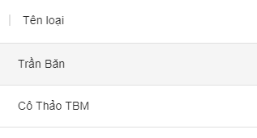 | B1:Đăng nhập web admin B2: Vào trang khách hàng B3: Quan sát | B3: Hiển thị "tên khách hàng" | B3: Hiển thị "tên loại" | Sửa lỗi UI | LOW | cosmetic | 2024-10-21 | Hiếu | ver 1.0 | Close
DE_06 | Lỗi định dạng thêm tên khách hàng: không chứa kí tự là số |  | B1:Đăng nhập web admin B2: Thêm khách hàng B3: Nhập tên khách "Luân123" | B3: Hiển thị thông báo "Thêm không thành công" | B3: Hiển thị thông báo "Thêm thành công" | Sửa định dạng | LOW | Minor | 2024-10-21 | Hiếu | ver 1.0 | Close
DE_07 | Lỗi định dạng thêm tên khách hàng: không chứa kí tự là kí tụ đặc biệt |  | B1:Đăng nhập web admin B2: Thêm khách hàng B3: Nhập tên khách "Luân#@$123" | B3: Hiển thị thông báo "Thêm không thành công" | B3: Hiển thị thông báo "Thêm thành công" | Sửa định dạng | LOW | Major | 2024-10-21 | Hiếu | ver 1.0 | Close
DE_08 | Lỗi định dạng thêm sđt: không chứa kí tự nào ngoài kí tự là số |  | B1:Đăng nhập web admin B2: Thêm khách hàng B3: Nhập sđt "098765432bvnb" | B3: Hiển thị thông báo "Thêm không thành công" | B3: Hiển thị thông báo "Thêm thành công" | Sửa định dạng | LOW | Major | 2024-10-21 | Hiếu | ver 1.0 | Close
DE_09 | Lỗi định dạng thêm sđt |  | B1:Đăng nhập web admin B2: Thêm khách hàng B3: Nhập sđt "098765" | B3: Hiển thị thông báo "Thêm không thành công" | B3: Hiển thị thông báo "Thêm thành công" | SĐT phải có ít nhất từ 10 đến 11 số | LOW | Major | 2024-10-21 | Hiếu | ver 1.0 | Close
DE_10 | Lỗi định dạng sửa tên khách hàng: không chứa kí tự là số | 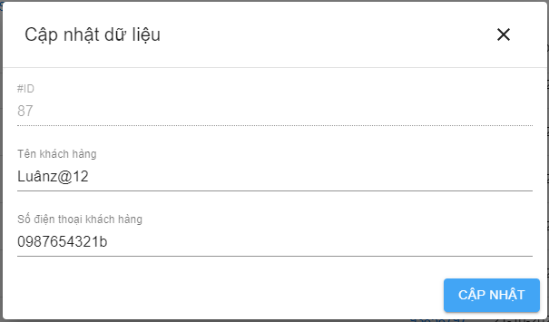 | B1:Đăng nhập web admin B2: Sửa khách hàng B3: Nhập tên khách "Luân987" | B3: Hiển thị thông báo "Cập nhật không thành công" | B3: Hiển thị thông báo "Cập nhật thành công" | Sửa định dạng | LOW | Minor | 2024-10-21 | Hiếu | ver 1.0 | Close
DE_11 | Lỗi định dạng sửa tên khách hàng: không chứa kí tự là kí tụ đặc biệt |  | B1:Đăng nhập web admin B2: Sửa khách hàng B3: Nhập tên khách "Luân#@$" | B3: Hiển thị thông báo "Cập nhật không thành công" | B3: Hiển thị thông báo "Cập nhật thành công" | Sửa định dạng | LOW | Major | 2024-10-21 | Hiếu | ver 1.0 | Close
DE_12 | Lỗi định dạng sửa sđt: không chứa kí tự nào ngoài kí tự là số |  | B1:Đăng nhập web admin B2: Thêm khách hàng B3: Nhập sđt "09vf" | B3: Hiển thị thông báo "Cập nhật không thành công" | B3: Hiển thị thông báo "Cập nhật thành công" | Sửa định dạng | LOW | Minor | 2024-10-21 | Hiếu | ver 1.0 | Close
DE_13 | Lỗi định dạng sửa sđt |  | B1:Đăng nhập web admin B2: Thêm khách hàng B3: Nhập sđt "095454" | B3: Hiển thị thông báo "Cập nhật không thành công" | B3: Hiển thị thông báo "Cập nhật thành công" | SĐT phải có ít nhất từ 10 đến 11 số | LOW | Minor | 2024-10-21 | Hiếu | ver 1.0 | Close
DE_14 | Lỗi khi vào trang dạy học | 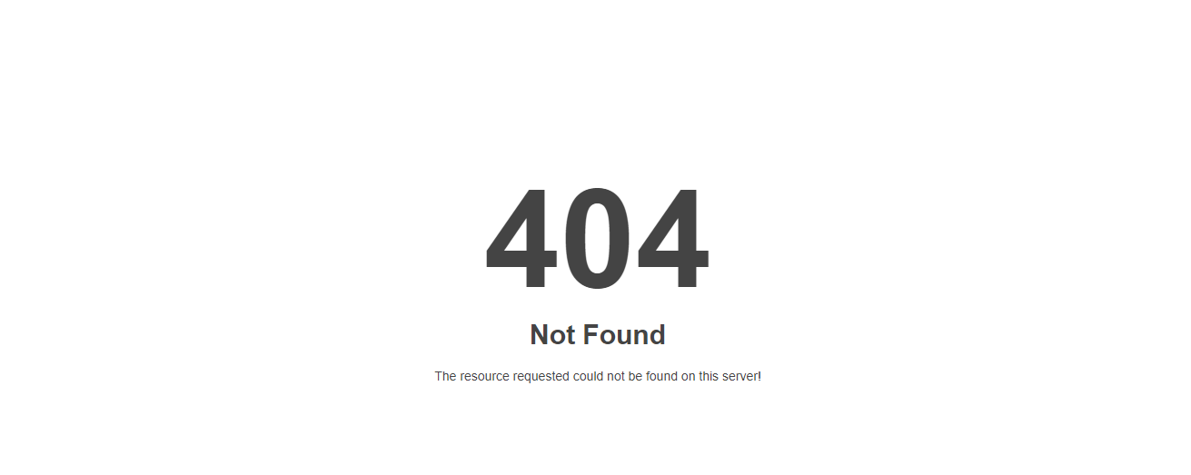 | B1:Đăng nhập web user B2: Chọn "Dạy học" B3: Quan sát | B3: Hiển thị trang "Dạy học" | B3: Hiển thị thông báo lỗi "404 not found" | Thêm trang "Dạy học" | LOW | Minor | 2024-10-21 | Hiếu | ver 1.0 | Close

Test_Report
PROJECT | PSM_XayDungPhanMem
Total LogBug | Screen | Executed By | Execution Date
14 | ADMIN WEB | Hiếu | 2024-10-21

ADMIN WEB
Serveriry | LogBug
Minor | 6
Major | 4
Critical | 3
Cosmetic | 1

Status | LogBug
Open | 0
Re-Open | 0
Closed | 14

